テストコードについて
タイトル | テストコードについて | 作成日 | 2023-07-13
作成者 | 朴 | 変更日 | 2023-07-13

 | テストコードについて

 | 動作確認用のコード

 | ・エレメントを取得する。
 | const element = await client.$(xpath);
 | →xpathはappium inspectorで確認可能

 | １。appium inspectorでテストする情報を入力して、「Start Session」ボタンを押下する。
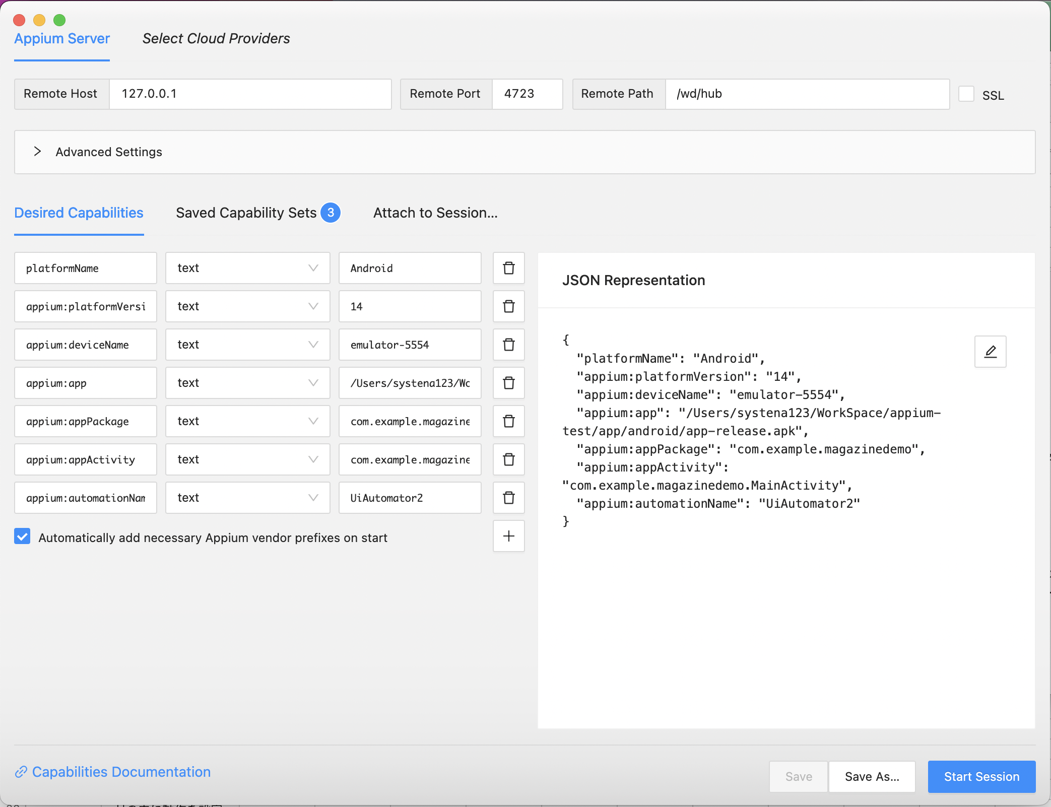

 | ２。左のEmulatorの黄色の部分をタップする。
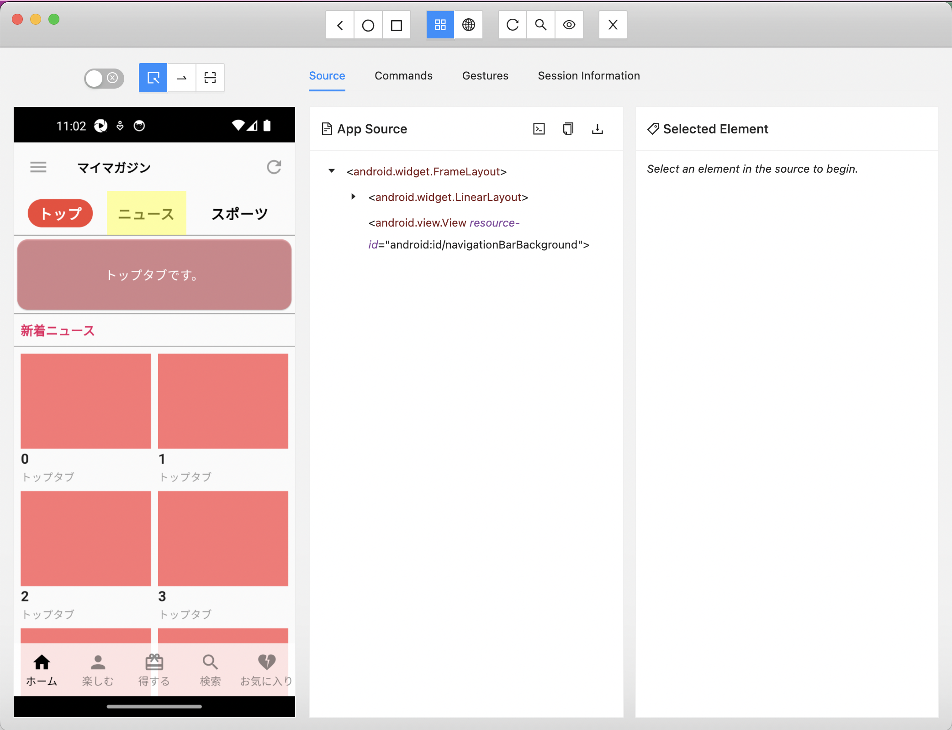

 | ３。右にタップしたエレメンタルの情報からxpathを取得する。
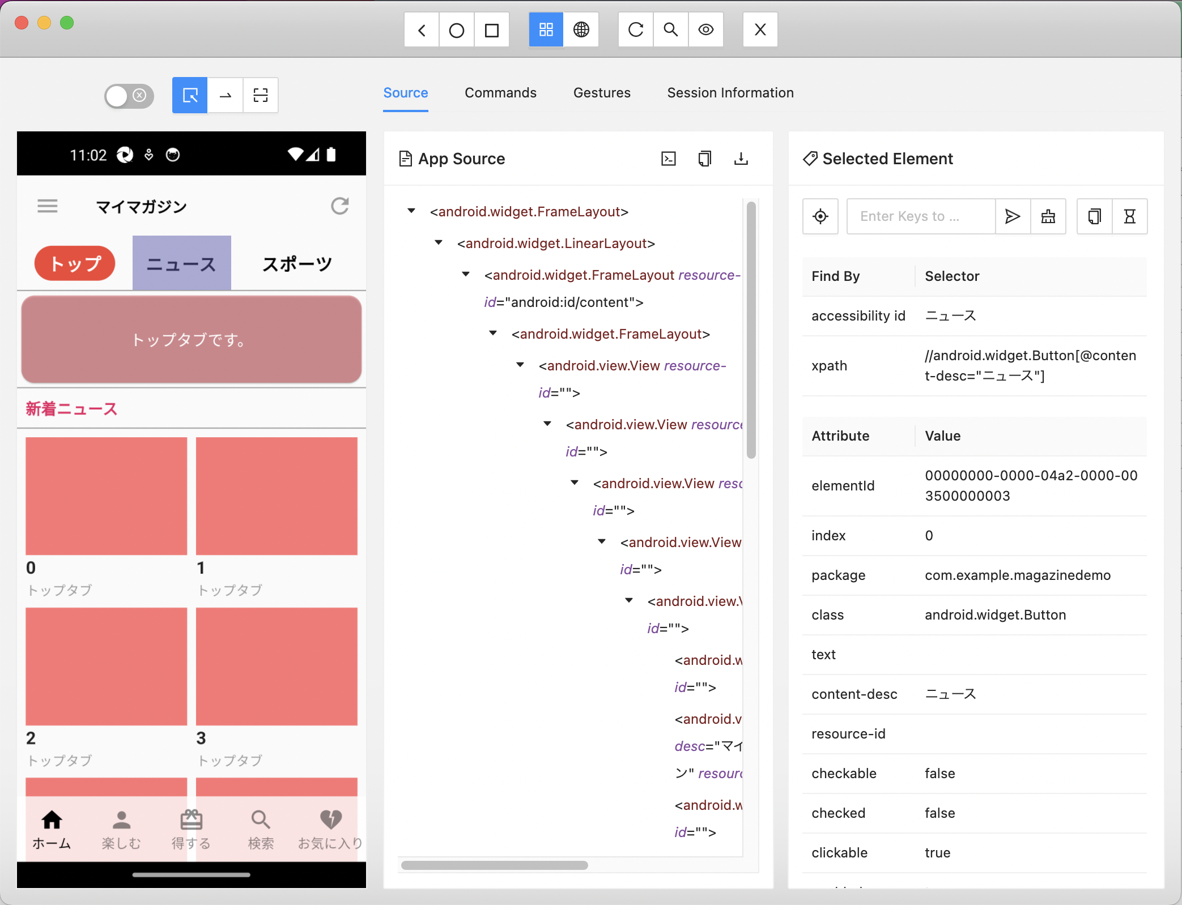

 | ・エレメントをタップする。
 | await element.touchAction([ { action: 'tap' } ])
 | →actionを「tap」に設定するこどで、タップアクションが可能

 | ・エレメントをスーワイプする
 | await client.touchPerform([])
 | →[]の内に動作を設定

 | １。特定の部分を押下
 | →スーワイプが始まるどころを設定
 | →actionに「press」以外に「longPress」も入力可能
 | { action: 'press', options: { x: startPoint, y: anchor, }, },
 | ・startPoint：右から左に又は左から右にスーワイプする際に、始めるX座標
 | ・anchor：固定されているY座標

 | ２。スーワイプが終わるどころまで移動
 | →スーワイプが終わるどころ
 | { action: 'moveTo', options: { x: endPoint, y: anchor, ms: speed, }, },
 | ・startPoint：右から左に又は左から右にスーワイプする際に、終わるX座標
 | ・speed：スーワイプの速度

 | ３。スーワイプを終わらせる
 | →携帯で指を外すような動きをする。
 | { action: 'release', options: {}, },

 | 参考資料
 | https://webdriver.io/docs/api/appium/

